Sayfa1
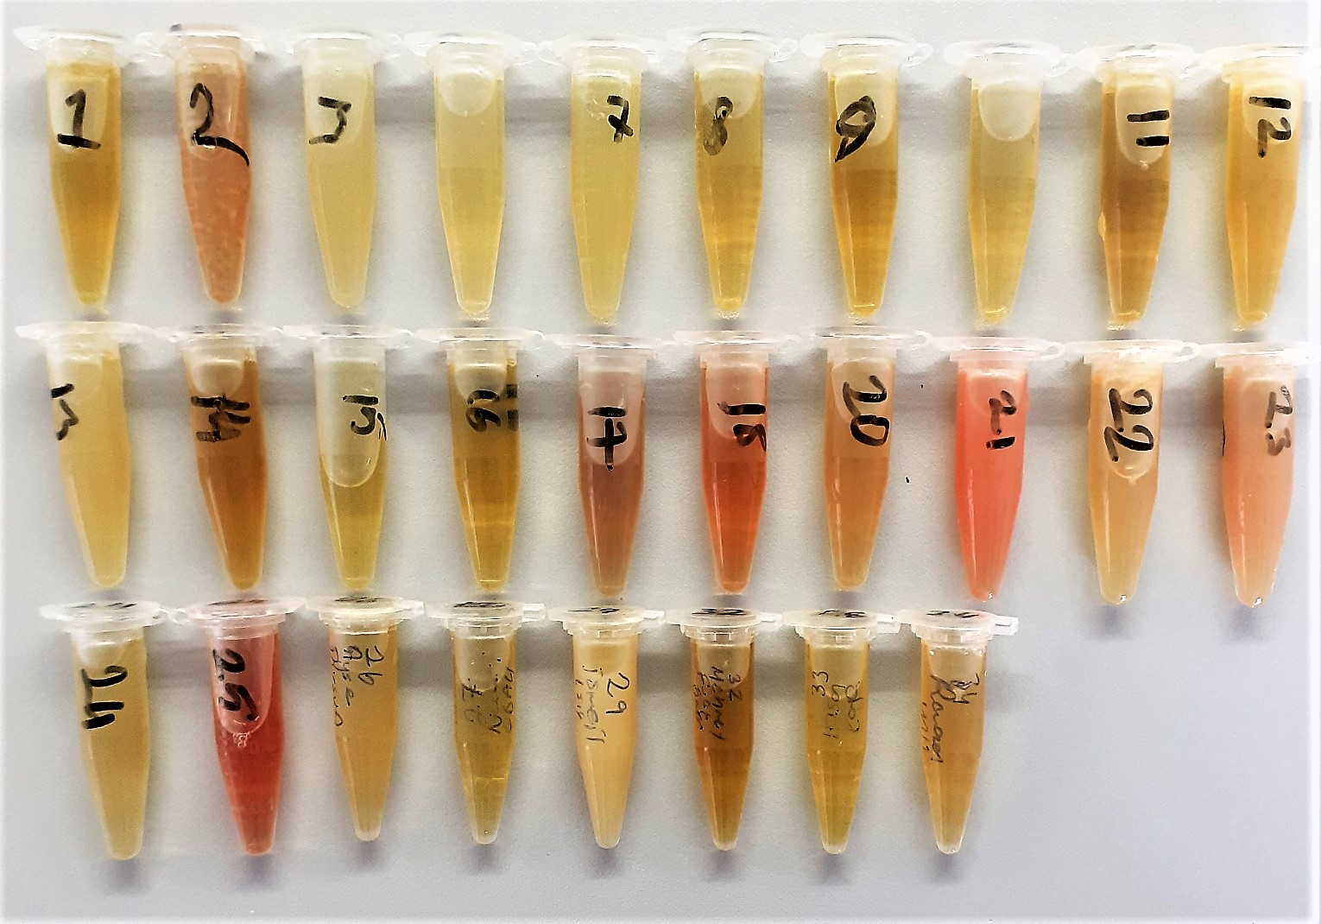
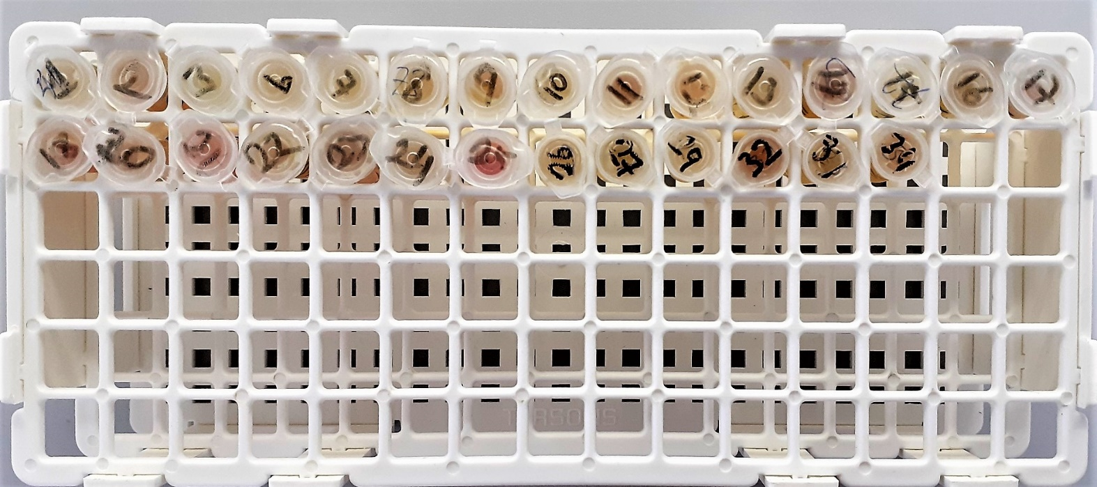
Numune Adı | PON1(U/L) | TTL(µmol/L) | NTL(µmol/L) | Disülfit | MPO (U/L) | Not
(GRUP-1)-1 | 619 | 426 | 164 | 131 | 194
(GRUP-1)-1-yedek | 560 | 417 | 158 | 129.5 | 153
(GRUP-1)-2 | 281 | 435 | 159 | 138 | 37
(GRUP-1)-3 | 197 | 581 | 215 | 183 | 126 | lipemi
(GRUP-1)-4 | 148 | 577 | 274 | 151.5 | 183 | hemolizli | Bu çalışmada "Relassay" marka kitler kullanılmıştır.
(GRUP-1)-5 | 468 | 593 | 258 | 167.5 | 285 | hafif hemolizli | Kullanılan cihaz: Mindray marka BS300 model tam otomatik biyokimya cihazı
(GRUP-1)-6 | 684 | 463 | 267 | 98 | 176 | hafif hemolizli
(GRUP-1)-7 | 198 | 534 | 346 | 94 | 211 | hafif hemolizli
(GRUP-1)-8 | 156 | 512 | 250 | 131 | 130 | lipemi | PON1: Paraoxanase
(GRUP-1)-9 | 150 | 507 | 275 | 116 | 48 |  | MPO: Myeloperoxidase
(GRUP-1)-10 | 373 | 507 | 288 | 109.5 | 58 |  | TTL: Total Thıol Status
(GRUP-1)-11 | 246 | 555 | 290 | 132.5 | 123 |  | NTL: Native Thıol Status
(GRUP-1)-12 | 571 | 475 | 286 | 94.5 | 110
(GRUP-1)-13 | 478 | 516 | 280 | 118 | 307
(GRUP-1)-14 | 185 | 591 | 314 | 138.5 | 312
(GRUP-1)-15 | 140 | 516 | 279 | 118.5 | 197
(GRUP-1)-16 | 118 | 636 | 244 | 196 | 102 | lipemi
(GRUP-1)-17 | 105 | 501 | 213 | 144 | 78
(GRUP-1)-17-yedek | 116 | 502 | 217 | 142.5 | 84
(GRUP-1)-18 | 208 | 573 | 272 | 150.5 | 150
(GRUP-1)-19 | 193 | 539 | 295 | 122 | 241 | hafif hemolizli
(GRUP-1)-20 | 110 | 463 | 250 | 106.5 | 111
(GRUP-1)-21 | 526 | 585 | 303 | 141 | 105 | hafif lipemi
(GRUP-1)-22 | 228 | 530 | 287 | 121.5 | 141
(GRUP-1)-23 | 247 | 560 | 320 | 120 | 70
(GRUP-1)-24 | 243 | 572 | 365 | 103.5 | 164 | hafif hemolizli
(GRUP-1)-25 | 487 | 575 | 261 | 157 | 229
(GRUP-1)-26 | 147 | 487 | 243 | 122 | 206
(GRUP-1)-27 | 636 | 524 | 288 | 118 | 77
(GRUP-1)-28 | 356 | 470 | 254 | 108 | 161
(GRUP-1)-29 | 148 | 626 | 290 | 168 | 204
(GRUP-1)-30 | 674 | 503 | 254 | 124.5 | 66
(GRUP-1)-31 | 573 | 584 | 296 | 144 | 221
(GRUP-1)-32 | 643 | 519 | 318 | 100.5 | 48
(GRUP-1)-33 | 164 | 561 | 379 | 91 | 54
(GRUP-1)-33-yedek | 157 | 593 | 417 | 88 | 60
(GRUP-1)-34 | 426 | 530 | 275 | 127.5 | 118
(GRUP-1)-35 | 665 | 516 | 248 | 134 | 153
(GRUP-1)-36 | 774 | 445 | 196 | 124.5 | 112
(GRUP-1)-37 | 838 | 455 | 218 | 118.5 | 125
(GRUP-1)-38 | 634 | 530 | 277 | 126.5 | 144
(GRUP-1)-39 | 431 | 499 | 297 | 101 | 115
(GRUP-1)-40 | 382 | 424 | 220 | 102 | 68
(GRUP-1)-41 | 407 | 434 | 234 | 100 | 66
(GRUP-1)-42 | 176 | 494 | 270 | 112 | 138 | lipemi
(GRUP-1)-42-yedek | 170 | 514 | 273 | 120.5 | 133 | lipemi
(GRUP-1)-43 | 139 | 455 | 273 | 91 | 103 | hafif lipemi
(GRUP-1)-43-yedek | 147 | 496 | 277 | 109.5 | 113
(GRUP-1)-44 | 464 | 592 | 308 | 142 | 114
(GRUP-1)-45 | 232 | 480 | 227 | 126.5 | 79 | lipemi
(GRUP-1)-45-yedek | 231 | 459 | 266 | 96.5 | 85 | lipemi
(GRUP-1)-46 | 631 | 456 | 305 | 75.5 | 165
(GRUP-1)-47 | 476 | 512 | 257 | 127.5 | 207 | hafif lipemi
(GRUP-1)-47-yedek | 512 | 515 | 283 | 116 | 250 | hafif lipemi
(GRUP-1)-48 | 696 | 458 | 255 | 101.5 | 151
(GRUP-1)-48-yedek | 694 | 479 | 260 | 109.5 | 152
(GRUP-1)-49 | 662 | 552 | 223 | 164.5 | 211
(GRUP-1)-50 | 145 | 484 | 303 | 90.5 | 96
(GRUP-1)-50-yedek | 154 | 513 | 277 | 118 | 110
(GRUP-1)-51 | 164 | 502 | 259 | 121.5 | 30 | lipemi
(GRUP-1)-51-yedek | 165 | 576 | 300 | 138 | 77 | lipemi
(GRUP-1)-52 | 136 | 649 | 392 | 128.5 | 210 | hafif hemolizli
(GRUP-1)-53 | 898 | 570 | 302 | 134 | 59
(GRUP-1)-54 | 67 | 492 | 302 | 95 | 85
(GRUP-1)-55 | 551 | 614 | 299 | 157.5 | 224 | hafif lipemi
(GRUP-1)-56 | 1485 | 576 | 281 | 147.5 | 50
(GRUP-1)-57 | 751 | 685 | 325 | 180 | 203 | lipemi
(GRUP-1)-58 | 625 | 481 | 299 | 91 | 127
(GRUP-1)-59 | 142 | 450 | 250 | 100 | 208
(GRUP-1)-60 | 127 | 561 | 298 | 131.5 | 229 | hafif hemolizli
(GRUP-1)-61 | 297 | 641 | 462 | 89.5 | 73 | hafif hemolizli
(GRUP-1)-62 | 967 | 566 | 336 | 115 | 352
(GRUP-2)-1 | 488 | 457 | 210 | 123.5 | 35
(GRUP-2)-2 | 333 | 573 | 221 | 176 | 151 | hafif lipemi
(GRUP-2)-3 | 863 | 468 | 204 | 132 | 25 | lipemi
(GRUP-2)-6 | 187 | 514 | 392 | 61 | 34
(GRUP-2)-7 | 324 | 477 | 266 | 105.5 | 36 | lipemi
(GRUP-2)-8 | 104 | 428 | 263 | 82.5 | 24
(GRUP-2)-9 | 253 | 416 | 160 | 128 | 38
(GRUP-2)-10 | 359 | 517 | 324 | 96.5 | 53
(GRUP-2)-11 | 703 | 564 | 289 | 137.5 | 69
(GRUP-2)-12 | 719 | 551 | 350 | 100.5 | 44 | hafif hemolizli
(GRUP-2)-13 | 206 | 507 | 219 | 144 | 11 | hafif lipemi
(GRUP-2)-14 | 141 | 483 | 220 | 131.5 | 71
(GRUP-2)-15 | 524 | 475 | 216 | 129.5 | 38
(GRUP-2)-16 | 327 | 480 | 336 | 72 | 86 | hafif lipemi
(GRUP-2)-17 | 72 | 573 | 252 | 160.5 | 103 | hafif hemolizli
(GRUP-2)-18 | 703 | 498 | 284 | 107 | 79
(GRUP-2)-20 | 387 | 605 | 301 | 152 | 53
(GRUP-2)-21 | 166 | 744 | 336 | 204 | 74 | hemolizli
(GRUP-2)-22 | 580 | 608 | 360 | 124 | 19 | lipemi
(GRUP-2)-23 | 703 | 703 | 337 | 183 | 86 | lipemi
(GRUP-2)-24 | 150 | 488 | 257 | 115.5 | 25
(GRUP-2)-25 | 167 | 697 | 361 | 168 | 110 | hemolizli
(GRUP-2)-26 | 709 | 540 | 234 | 153 | 22
(GRUP-2)-27 | 254 | 381 | 189 | 96 | 19
(GRUP-2)-29 | 187 | 822 | 263 | 279.5 | -19 | lipemi
(GRUP-2)-32 | 136 | 526 | 258 | 134 | 41
(GRUP-2)-33 | 118 | 518 | 205 | 156.5 | 13
(GRUP-2)-34 | 148 | 448 | 246 | 101 | 27

Grup-1
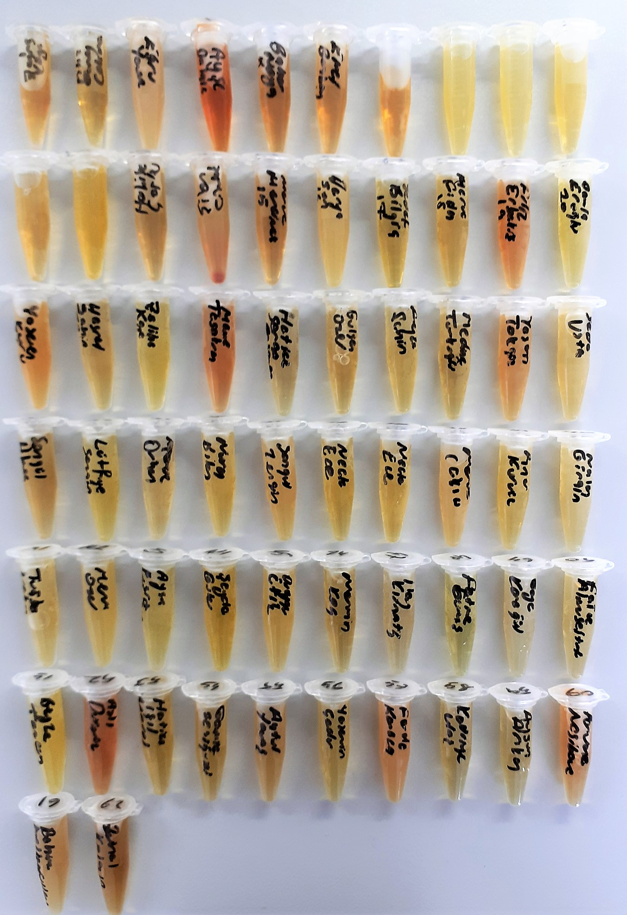
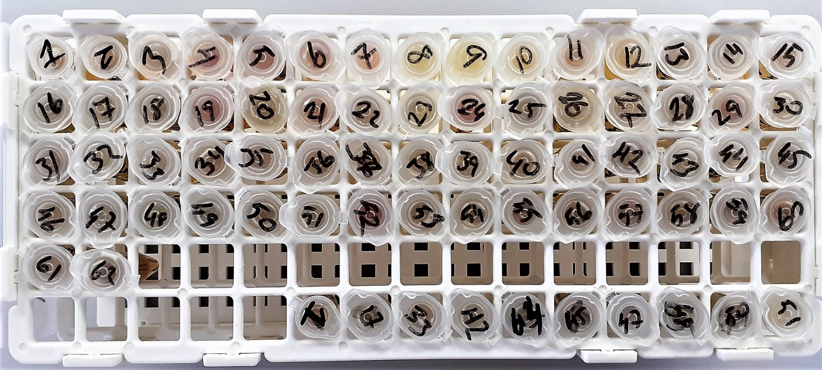

Grup-2

